对账
订单号 | 入住日期 | 离店日期 | 应收 |  |  |  | ，
18264610862 | 2022-07-05 | 2022-07-07 | 618.12 | 618.12 | 2609239 | 0 | ，2609239 | 直连
18277392966 | 2022-07-05 | 2022-07-07 | 302.48 | 302.48 | 2610208 | 0 | ，2610208 | 直连
18294049831 | 2022-07-05 | 2022-07-07 | 334.16 | 334.16 | 2611626 | 0 | ，2611626 | 直连
18294419504 | 2022-07-05 | 2022-07-07 | 317.76 | 317.76 | 2611675 | 0 | ，2611675 | 直连
18300890948 | 2022-07-05 | 2022-07-07 | 740.74 | 740.74 | 2612014 | 0 | ，2612014 | 直连
18303389430 | 2022-07-06 | 2022-07-07 | 251.32 | 251.32 | 2612449 | 0 | ，2612449 | 直连
18303438155 | 2022-07-06 | 2022-07-07 | 175.6 | 175.60 | 2612457 | 0 | ，2612457 | 直连
18303559910 | 2022-07-06 | 2022-07-07 | 277.07 | 277.07 | 2612471 | 0 | ，2612471 | 直连
18303700304 | 2022-07-06 | 2022-07-07 | 314.15 | 314.15 | 2612495 | 0 | ，2612495 | 直连
18305162520 | 2022-07-06 | 2022-07-07 | 362.56 | 362.56 | 2612518 | 0 | ，2612518 | 直连
18306074981 | 2022-07-06 | 2022-07-07 | 403.76 | 403.76 | 2612578 | 0 | ，2612578 | 直连
18306513276 | 2022-07-06 | 2022-07-07 | 177.16 | 177.16 | 2612612 | 0 | ，2612612 | 直连
18306917373 | 2022-07-06 | 2022-07-07 | 286.34 | 286.34 | 2612662 | 0 | ，2612662 | 直连
18307340985 | 2022-07-06 | 2022-07-07 | 244.11 | 244.11 | 2612709 | 0 | ，2612709 | 直连
18307653448 | 2022-07-06 | 2022-07-07 | 159.65 | 159.65 | 2612762 | 0 | ，2612762 | 直连
18307778569 | 2022-07-06 | 2022-07-07 | 158.62 | 158.62 | 2612778 | 0 | ，2612778 | 直连
18308514793 | 2022-07-06 | 2022-07-07 | 133.9 | 133.90 | 2612901 | 0 | ，2612901 | 直连
18308552891 | 2022-07-06 | 2022-07-07 | 177.16 | 177.16 | 2612908 | 0 | ，2612908 | 直连
18308642664 | 2022-07-06 | 2022-07-07 | 192.61 | 192.61 | 2612919 | 0 | ，2612919 | 直连
18308655663 | 2022-07-06 | 2022-07-07 | 192.61 | 192.61 | 2612922 | 0 | ，2612922 | 直连
18309027726 | 2022-07-06 | 2022-07-07 | 243.08 | 243.08 | 2612977 | 0 | ，2612977 | 直连
18309219852 | 2022-07-06 | 2022-07-07 | 345.42 | 345.42 | 2613018 | 0 | ，2613018 | 直连
18309571276 | 2022-07-06 | 2022-07-07 | 173.56 | 173.56 | 2613043 | 0 | ，2613043 | 直连
18311805081 | 2022-07-06 | 2022-07-07 | 370.37 | 370.37 | 2613073 | 0 | ，2613073 | 直连
18312552431 | 2022-07-06 | 2022-07-07 | 199.96 | 199.96 | 2613162 | 0 | ，2613162 | 直连
18312631514 | 2022-07-06 | 2022-07-07 | 684.12 | 684.12 | 2613176 | 0 | ，2613176 | 直连
18309271396 | 2022-07-06 | 2022-07-07 | 243.08 | 243.08 | 2613267 | 0 | ，2613267 | 直连
18313270241 | 2022-07-06 | 2022-07-07 | 218.36 | 218.36 | 2613276 | 0 | ，2613276 | 直连
18313303256 | 2022-07-06 | 2022-07-07 | 379 | 379.00 | 2613284 | 0 | ，2613284 | 直连
18141707058 | 2022-07-05 | 2022-07-08 | 421.17 | 421.17 | 2594393 | 0 | ，2594393 | 直连
18291581149 | 2022-07-06 | 2022-07-08 | 334.16 | 334.16 | 2611178 | 0 | ，2611178 | 直连
18293481003 | 2022-07-05 | 2022-07-08 | 420.94 | 420.94 | 2611633 | 0 | ，2611633 | 直连
18298959219 | 2022-07-06 | 2022-07-08 | 584.24 | 584.24 | 2611814 | 0 | ，2611814 | 直连
18302029959 | 2022-07-07 | 2022-07-08 | 362.69 | 362.69 | 2612169 | 0 | ，2612169 | 直连
18302281242 | 2022-07-07 | 2022-07-08 | 285.31 | 285.31 | 2612204 | 0 | ，2612204 | 直连
18302286414 | 2022-07-07 | 2022-07-08 | 277.07 | 277.07 | 2612205 | 0 | ，2612205 | 直连
18303813241 | 2022-07-06 | 2022-07-08 | 1214.72 | 1214.72 | 2612512 | 0 | ，2612512 | 直连
18309166092 | 2022-07-07 | 2022-07-08 | 201.88 | 201.88 | 2612986 | 0 | ，2612986 | 直连
18313834541 | 2022-07-07 | 2022-07-08 | 222.48 | 222.48 | 2613378 | 0 | ，2613378 | 直连
18314251335 | 2022-07-07 | 2022-07-08 | 252.35 | 252.35 | 2613508 | 0 | ，2613508 | 直连
18314348467 | 2022-07-07 | 2022-07-08 | 286.34 | 286.34 | 2613526 | 0 | ，2613526 | 直连
18314463864 | 2022-07-07 | 2022-07-08 | 277.07 | 277.07 | 2613549 | 0 | ，2613549 | 直连
18314509432 | 2022-07-07 | 2022-07-08 | 192.61 | 192.61 | 2613554 | 0 | ，2613554 | 直连
18314808377 | 2022-07-07 | 2022-07-08 | 665.89 | 665.89 | 2613612 | 0 | ，2613612 | 直连
18314820628 | 2022-07-07 | 2022-07-08 | 1491 | 1491.00 | 2613617 | 0 | ，2613617 | 直连
18314842590 | 2022-07-07 | 2022-07-08 | 277.07 | 277.07 | 2613623 | 0 | ，2613623 | 直连
18314950198 | 2022-07-07 | 2022-07-08 | 226.6 | 226.60 | 2613646 | 0 | ，2613646 | 直连
18315047333 | 2022-07-07 | 2022-07-08 | 181.68 | 181.68 | 2613662 | 0 | ，2613662 | 直连
18318123703 | 2022-07-07 | 2022-07-08 | 369.77 | 369.77 | 2613707 | 0 | ，2613707 | 直连
18318224233 | 2022-07-07 | 2022-07-08 | 191.58 | 191.58 | 2613713 | 0 | ，2613713 | 直连
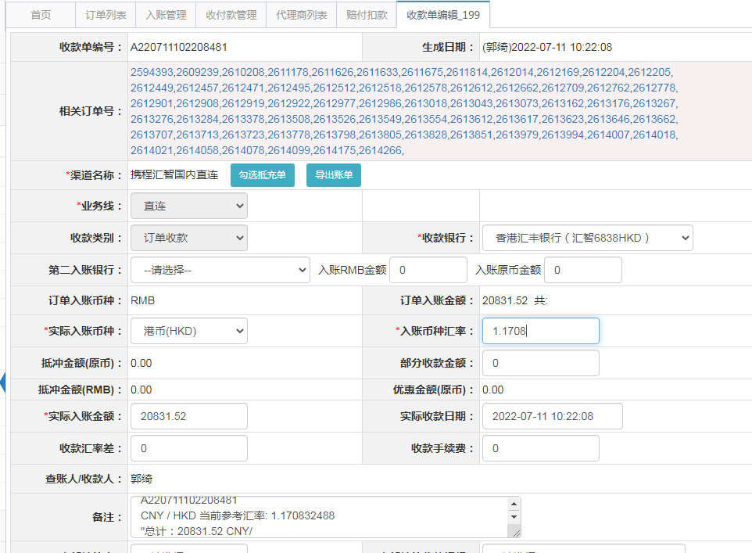
18318364617 | 2022-07-07 | 2022-07-08 | 159.65 | 159.65 | 2613723 | 0 | ，2613723 | 直连
18318951126 | 2022-07-07 | 2022-07-08 | 159.36 | 159.36 | 2613778 | 0 | ，2613778 | 直连
18319111543 | 2022-07-07 | 2022-07-08 | 244.11 | 244.11 | 2613798 | 0 | ，2613798 | 直连
18319171505 | 2022-07-07 | 2022-07-08 | 182.7 | 182.70 | 2613805 | 0 | ，2613805 | 直连
18319332965 | 2022-07-07 | 2022-07-08 | 148.19 | 148.19 | 2613828 | 0 | ，2613828 | 直连
18319467992 | 2022-07-07 | 2022-07-08 | 539.72 | 539.72 | 2613851 | 0 | ，2613851 | 直连
18320390279 | 2022-07-07 | 2022-07-08 | 237.93 | 237.93 | 2613979 | 0 | ，2613979 | 直连
18320522263 | 2022-07-07 | 2022-07-08 | 159.36 | 159.36 | 2613994 | 0 | ，2613994 | 直连
18320613412 | 2022-07-07 | 2022-07-08 | 185.4 | 185.40 | 2614007 | 0 | ，2614007 | 直连
18320714863 | 2022-07-07 | 2022-07-08 | 111.24 | 111.24 | 2614018 | 0 | ，2614018 | 直连
18320733913 | 2022-07-07 | 2022-07-08 | 251.32 | 251.32 | 2614021 | 0 | ，2614021 | 直连
18321088400 | 2022-07-07 | 2022-07-08 | 151.41 | 151.41 | 2614058 | 0 | ，2614058 | 直连
18321268910 | 2022-07-07 | 2022-07-08 | 130.94 | 130.94 | 2614078 | 0 | ，2614078 | 直连
18321403737 | 2022-07-07 | 2022-07-08 | 234.84 | 234.84 | 2614099 | 0 | ，2614099 | 直连
18322044953 | 2022-07-07 | 2022-07-08 | 160.37 | 160.37 | 2614175 | 0 | ，2614175 | 直连
18325405707 | 2022-07-07 | 2022-07-08 | 361.53 | 361.53 | 2614266 | 0 | ，2614266 | 直连

 |  |  | 20831.52

A220711102208481
CNY / HKD 当前参考汇率: 1.170832488
总计：20831.52 CNY/ 24390.22 HKD

